画面レイアウト
画面レイアウト
システム |  |  | サブシステム | 画面名 | ファイル名
蔵書貸出システム |  |  | ‐ | ログイン画面 | system/login.jsp

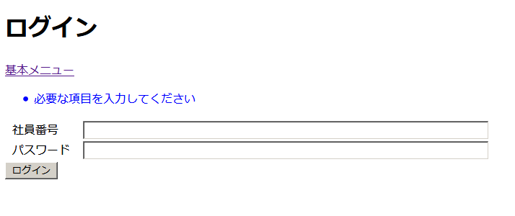
 | 1 | 社員番号の入力欄
 | 2 | パスワードの入力欄
 |  | 入力内容を隠す
 | 3 | ログインボタン
 | 4 | エラーメッセージ
1
 | 5 | エラーメッセージ
2

3

5
4

